Trang_bìa
Posts and Telecommunications Institute of Technology |  |  |  |  |  |  | Thiết kế |  | Tài liệu phát triển |  | Tên hệ thống |  |  | Website bán cây cảnh |  |  |  | Người tạo |  | Đăng Vũ | Ngày tạo |  | 2023-10-10
 |  |  |  |  |  |  |  |  |  |  |  |  |  |  |  |  |  | Người cập nhật |  |  | Ngày cập nhật
 |  |  |  |  |  |  |  |  |  |  | Màn hình (ID) |  |  | Update_Info_User |  | Màn hình (Tên) |  | Cập nhật thông tin khách hàng

 | QUAN LY SINH VIEN Tài liệu phát triển hệ thống

 | Version 1.0

 |  |  |  |  |  |  |  |  |  | 1. Mục đích |  |  |  | 7. Giao diện màn hình
 |  |  |  |  |  |  |  |  |  | 2. Giới hạn hoạt động |  |  |  | 8. Danh sách hạng mục
 |  |  |  |  |  |  |  |  |  | 3. Giới hạn hệ thống |  |  |  | 9. Khái quát chức năng
 |  |  |  |  |  |  |  |  |  | 4. Chức năng liên quan |  |  |  | 10. Xử lý chi tiết
 |  |  |  |  |  |  |  |  |  | 5. Không bao gồm
 |  |  |  |  |  |  |  |  |  | 6. Sơ đồ

Posts and Telecommunications Institute of Technology |  |  |  |  |  |  | Thiết kế |  | Tài liệu phát triển |  | Tên hệ thống |  |  | Tìm kiếm việc và người giúp việc |  |  |  | Người tạo |  | Đăng Vũ | Ngày tạo |  | 2023-10-10
 |  |  |  |  |  |  |  |  |  |  |  |  |  |  |  |  |  | Người cập nhật |  |  | Ngày cập nhật
 |  |  |  |  |  |  |  |  |  |  | Màn hình (ID) |  |  | Update_Info_User |  | Màn hình (Tên) |  | Cập nhật thông tin khách hàng

 | Lịch sử chỉnh sửa

 | Ver |  | Ngày cập nhật |  |  | Nội dung cập nhật |  |  |  |  |  |  |  | Người cập nhật
 |  |  |  |  |  |  |  |  |  |  |  |  |  |  | Ngày duyệt |  | Người duyệt |  | Ngày duyệt |  |  | Người duyệt
 | 1 |  | 2023-10-10 |  |  | Tạo mới |  |  |  |  |  |  |  | Đăng Vũ

 | 2 |  | 2023-11-10 |  |  | Update (6) (7) (8) (9) (10) |  |  |  |  |  |  |  | Đăng Vũ

Posts and Telecommunications Institute of Technology |  |  |  |  |  |  | Thiết kế |  | Tài liệu phát triển |  | Tên hệ thống |  |  | Website bán cây cảnh |  |  |  | Người tạo |  | Đăng Vũ | Ngày tạo |  | 2023-10-10
 |  |  |  |  |  |  |  |  |  |  |  |  |  |  |  |  |  | Người cập nhật |  |  | Ngày cập nhật
 |  |  |  |  |  |  |  |  |  |  | Màn hình (ID) |  |  | Update_Info_User |  | Màn hình (Tên) |  | Cập nhật thông tin khách hàng

 | 1. Mục đích
 |  | - Dùng để khách hàng cập nhật thông tin cá nhân
 |  | - khách hàng nhập tất cả các thông tin cơ bản.
 |  | - Trong trường hợp khách hàng muốn công khai hồ sơ của mình, thì bắt buộc khách hàng phải điền đủ các trường dữ liệu bắt buộc
 |  | - Sau khi nhất nút hoàn tất, hệ thống sẽ kiểm tra
 |  |  | + Trường hợp phát sinh lỗi, hệ thống sẽ thông báo lỗi cho người dùng tại màn hình này.
 |  |  | + Nếu hoàn tất (cập nhật dữ liệu thành công), hệ thống sẽ quay lại màn hình chính

 | 2. Giới hạn hoạt động
 |  | Không có

 | 3. Giới hạn hệ thống
 |  | Không có

 | 4. Chức năng liên quan
 |  | Không có

 | 5. Không bao gồm
 |  | Không có

Posts and Telecommunications Institute of Technology |  |  |  |  |  |  | Thiết kế |  | Tài liệu phát triển |  | Tên hệ thống |  |  | Website bán cây cảnh |  |  |  | Người tạo |  | Đăng Vũ | Ngày tạo |  | 2023-10-10
 |  |  |  |  |  |  |  |  |  |  |  |  |  |  |  |  |  | Người cập nhật |  |  | Ngày cập nhật
 |  |  |  |  |  |  |  |  |  |  | Màn hình (ID) |  |  | Update_Info_User |  | Màn hình (Tên) |  | Cập nhật thông tin khách hàng

Màn hình cập nhật thông tin
 | 6. Sơ đồ

Khởi động
hệ thống

Màn hình chính

Customer

 | Table

 |  |  | № | Loại | Tên |  |  |  |  |  |  | I/O | Ghi Chú
 |  |  | 1 | M | Cutomer |  |  | Table quản lý thông tin khách hàng |  |  |  | I/O
 |  |  | 2
 |  |  | 4
 |  |  | 5
 |  |  | 6
 |  |  | 7
 |  |  | 8
 |  |  | 9
 |  |  | 10

 |  |  |  | ※ Loại (M: Master / T: Transaction table / Ⅰ: INI file / W: work table / V: view / S: stored procedures / L: SQL loader / F: file)

Thiết_kế
Posts and Telecommunications Institute of Technology |  |  |  | Thiết kế |  |  | Tài liệu phát triển |  |  |  |  | Tên hệ thống |  |  | Website bán cây cảnh |  |  | Người tạo | Đăng Vũ | Ngày tạo | 2023-10-10
 |  |  |  |  |  |  |  |  |  |  |  |  |  |  |  |  |  | Người cập nhật |  | Ngày cập nhật
 |  |  |  |  |  |  |  |  |  |  |  | Màn hình (ID) |  |  | Update_Info_User |  | Màn hình (Tên) | Cập nhật thông tin khách hàng

 | 7. Giao diện

 |  |  |  |  |  | *Hình giao diện chính
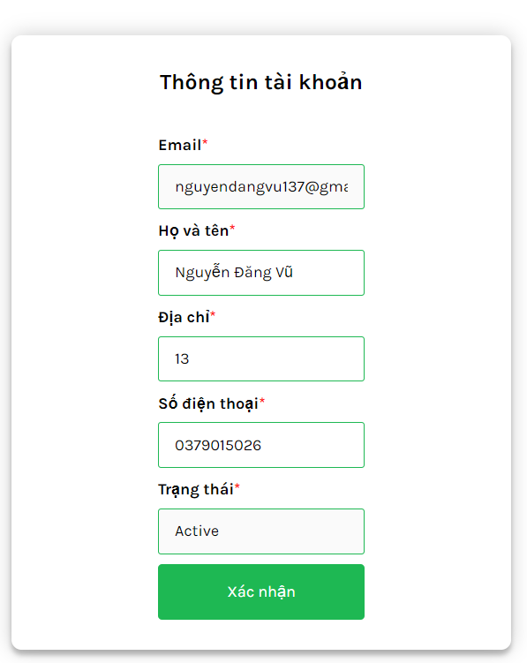

Posts and Telecommunications Institute of Technology |  |  |  | Thiết kế |  |  | Tài liệu phát triển |  |  |  |  | Tên hệ thống |  |  | Website bán cây cảnh |  |  | Người tạo | Đăng Vũ | Ngày tạo | 2023-10-10
 |  |  |  |  |  |  |  |  |  |  |  |  |  |  |  |  |  | Người cập nhật |  | Ngày cập nhật
 |  |  |  |  |  |  |  |  |  |  |  | Màn hình (ID) |  |  | Update_Info_User |  | Màn hình (Tên) | Cập nhật thông tin người lao động

 | 8. Danh sách hạng mục

 |  | [Vùng hiển thị cố định]
 |  | № | Tên hạng mục |  | Control |  |  |  |  | Nội dung hiển thị |  |  |  |  |  |  | Ý nghĩa
 |  | 1 | Email |  | p |  |  |  |  | Email |  |  |  |  |  |  | Mô tả nội dung nhập cho người dùng
 |  | 2 | Họ và tên |  | p |  |  |  |  | Họ và tên |  |  |  |  |  |  | Mô tả nội dung nhập cho người dùng
 |  | 3 | Địa chỉ |  | p |  |  |  |  | Địa chỉ |  |  |  |  |  |  | Mô tả nội dung nhập cho người dùng
 |  | 4 | Số điện thoại |  | p |  |  |  |  | Số điện thoại |  |  |  |  |  |  | Mô tả nội dung nhập cho người dùng
 |  | 5 | Trạng thái |  | p |  |  |  |  | Trạng thái |  |  |  |  |  |  | Mô tả nội dung nhập cho người dùng

 |  | [Vùng nhập]
 |  | № | Tên hạng mục | Loại dữ liệu | Độ dài |  |  | Bắt buộc |  |  | I/O | Control |  | Format |  | Ghi chú

 |  | 1 | Email | Chuỗi chữ | 64 |  |  |  | Y |  | Out | p
 |  | 2 | Họ và tên | Chuỗi chữ | 30 |  |  |  | Y |  | In/Out | Input
 |  | 3 | Địa chỉ | Chuỗi chữ | 30 |  |  |  |  |  | In/Out | Input
 |  | 4 | Số điện thoại | Chuỗi số | 10 , 11 |  |  |  | Y |  | In/Out | Input

 |  | [Vùng nút]
 |  | № | Tên hạng mục |  | Control |  |  |  |  |  |  |  | Ghi chú
 |  | 6 | Xác nhận |  | Button

Posts and Telecommunications Institute of Technology |  |  |  | Thiết kế |  |  | Tài liệu phát triển |  |  |  |  | Tên hệ thống |  |  | Website bán cây cảnh |  |  | Người tạo | Đăng Vũ | Ngày tạo | 2023-10-10
 |  |  |  |  |  |  |  |  |  |  |  |  |  |  |  |  |  | Người cập nhật |  | Ngày cập nhật
 |  |  |  |  |  |  |  |  |  |  |  | Màn hình (ID) |  |  | Update_Info_User |  | Màn hình (Tên) | Cập nhật thông tin khách hàng

 | 9. Khái quát chức năng
 |  | (1) Hiển thị ban đầu
 |  |  | 1. Hiển thị màn hình ở trạng thái ban đầu

 |  | (2) Thay đổi ảnh đại diện
 |  |  | 1. Nhấn vào ảnh avatar để thay đổi ảnh
 |  |  | 2. Xin cấp quyền quyền sử dụng camera hoặc gallery từ hệ thống,
 |  |  | Nếu ứng dụng không được cấp quyền thì thông báo cho người dùng
 |  |  | Ngược lại, nhận hình ảnh trả về từ ứng dụng hệ thống và hiển thị lên ImageView

 |  | (3) Thay đổi ngày sinh
 |  |  | 1. Nhấn vào p "Thay đổi" để thay đổi ngày sinh
 |  |  | 2. Hiển thị DatePicker để người dùng chọn ngày, tháng, năm.
 |  |  | Sau khi chọn hoàn tất hiển thị kết quả ra view

 |  | (4) Thay đổi địa chỉ
 |  |  | 1. Nhấn vào p Địa chỉ để thay đổi
 |  |  | 2. Hiển thị danh sách các quận/huyện
 |  |  | Sau khi người dùng chọn hoàn tất, nội dung sẽ hiển thị ra view

 |  | (5) Cập nhật công việc từng làm
 |  |  | 1. Nhấn vào p "Công việc" để thay đổi
 |  |  | 2. Hiển thị danh sách các loại công việc
 |  |  | Trên danh sách đó, người dùng có thể chọn nhiều loại công việc
 |  |  | Sau khi chọn, hiển thị tên các công việc ra view

 |  | (6) Lưu hồ sơ của người dùng
 |  |  | 1. Nhấn button "Lưu Thông Tin" để xử lý
 |  |  | 2. Kiểm tra thông tin ở các trường bắt buộc
 |  |  | Nếu có lỗi, thông báo lỗi tại màn hình này
 |  |  | Lưu thành công thì quay lại màn hình chính của ứng dụng

Posts and Telecommunications Institute of Technology |  |  |  | Thiết kế |  |  | Tài liệu phát triển |  |  |  |  | Tên hệ thống |  |  | Website bán cây cảnh |  |  | Người tạo | Đăng Vũ | Ngày tạo | 2023-10-10
 |  |  |  |  |  |  |  |  |  |  |  |  |  |  |  |  |  | Người cập nhật |  | Ngày cập nhật
 |  |  |  |  |  |  |  |  |  |  |  | Màn hình (ID) |  |  | Update_Info_User |  | Màn hình (Tên) | Cập nhật thông tin khách hàng

 | 10. Xử lý chi tiết
 |  | (1) Hiển thị ban đầu
 |  |  | Xem chi tiết
 |  | (2) Thay đổi số điện thoại
 |  |  | Xem chi tiết
 |  | (3) Thay đổi họ và tên
 |  |  | Xem chi tiết
 |  | (4) Lưu hồ sơ
 |  |  | Xem chi tiết

